检测记录
检验项目 | 窗口镜（RSCK）光谱曲线检测记录
产品名称 |  | 测试时间
测试环境 | 温度： | 湿度：
测试样品 | 编号： | 规格： | 数量：
测试要求
测试依据
测试设备 | 设备名称： | 型号： | 精度：
测试方法和过程 | 用分光光度计测试同罩陪镀片
测试结果 | 1面 T=99.82%@1030nm-1080nm，T=99.72%@532nm±3nm，T=92.52%@633nm±2nm，T=99.05%@915nm±5nm，T=99.87%@1570nm—1650nm（见图1） 2面 T=99.85%@1030-1080nm，T=99.68%@532nm±3nm，T=93.16%@633nm±2nm，T=98.46%@915nm±5nm，T=99.88%@1570nm—1650nm（见图12）
检验员 |  | 检验日期 | 年 月 日
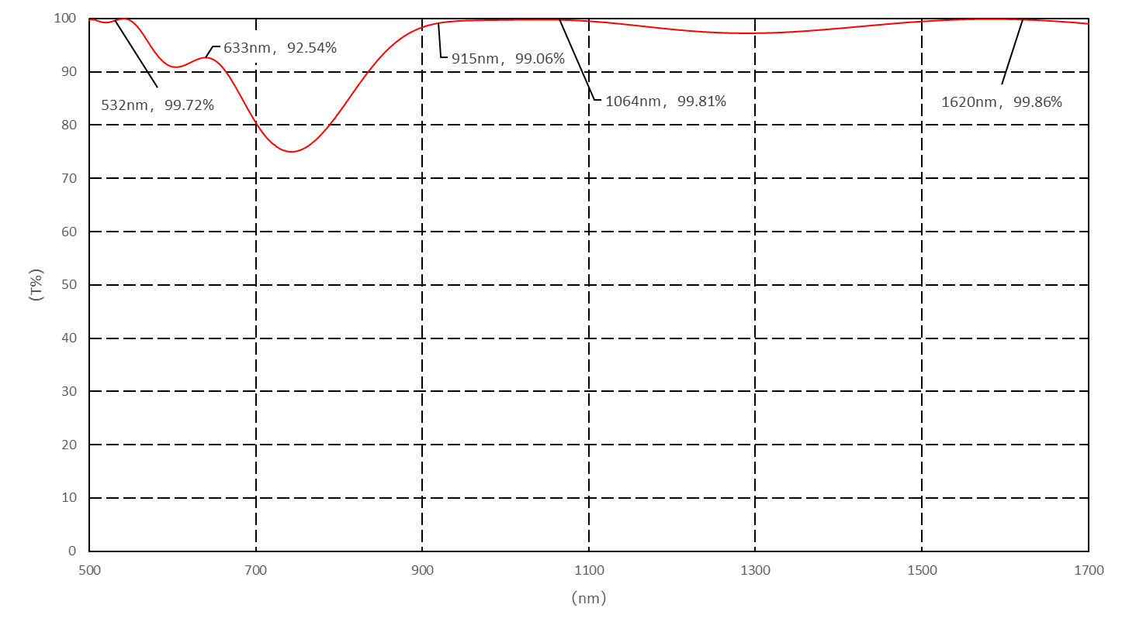
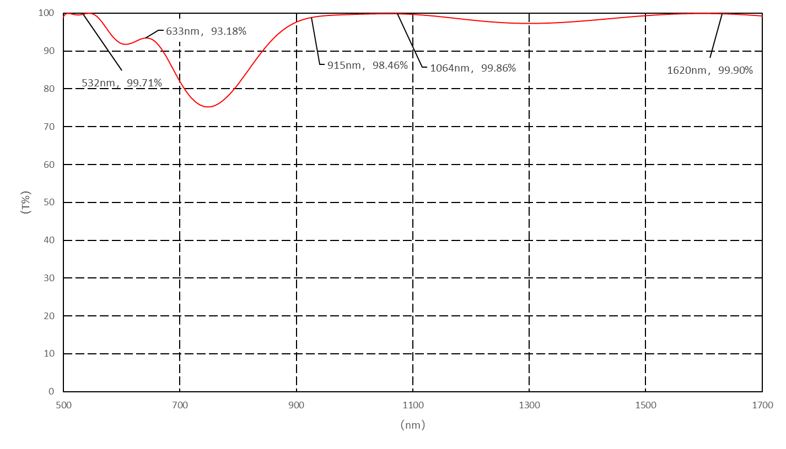

 | 图1 窗口镜 1面镀膜光谱曲线 |  |  | 图2 窗口镜 2面镀膜光谱曲线

